상품제안서
손목보호 무선충전 마우스패드 | 상품코드: F14105

 |  |  |  |  |  |  | 02-412-0044 | www.easy1.co.kr
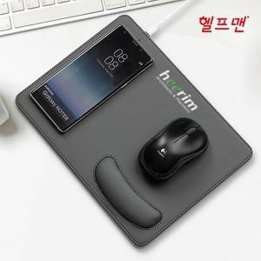

【상세/제작정보】 | 깔끔한 바느질 마감의 무선충전 손목보호 마우스패드

【인쇄/포장옵션】 | 레이저, 불박, 풀칼라 / 포장지포장

【공급단가】 | 수량 | 50~ | 100~ | 500~ | 1,000~ | 2,000~
*VAT별도 | 단가 | 11,160원 | 10,970원 | 10,690원 | 10,500원 | 10,230원

【상품 URL】 | https://dev.easy1.co.kr:443/src/goods_detail.php?gdno=14105

